Dashboard
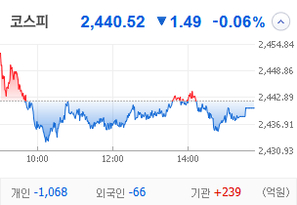
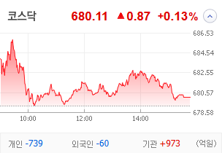
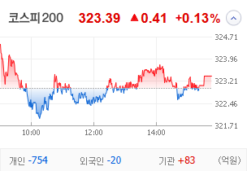
KOSPI | KOSDAQ | KOSPI 200 | 상승종목 |  |  |  |  |  |  |  | 종목별 투자정보
 |  |  | 번호 | 구분 | 종목번호 | 종목명 | 현재가 | 전일비 | 등락률 | URL | 종목명 | 유엔젤
 |  |  | 1 | KOSPI | 000545 | 흥국화재우 | 6,000 | ▲ | 19% | ▶ | 현재가 |  |  | 6,800
 |  |  | 2 |  | 000230 | 일동홀딩스 | 7,360 | ▲ | 10% | ▶ | 전일비 |  |  | ▲
 |  |  | 3 |  | 077500 | 유니퀘스트 | 5,220 | ▲ | 10% | ▶ | 등락률 |  |  | 9%
 |  |  | 4 |  | 072130 | 유엔젤 | 6,800 | ▲ | 9% | ▶ | 거래량 |  |  | 895,410
다우산업 | 나스닥 | S&P 500 | 5 |  | 035510 | 신세계 I&C | 15,310 | ▲ | 9% | ▶ | 시가총액(억) |  |  | 897
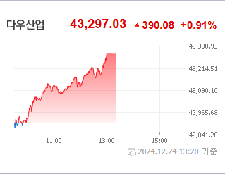
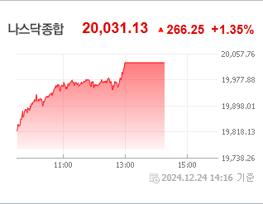
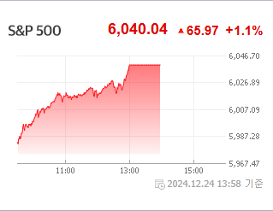
 |  |  | 6 |  | 012200 | 계양전기 | 1,535 | ▲ | 7% | ▶ | 영업이익(억) |  |  | -18
 |  |  | 7 |  | 278470 | 에이피알 | 50,900 | ▲ | 6% | ▶ | 외국인비율(%) |  |  | 4.64
 |  |  | 8 |  | 004105 | 태양금속우 | 3,900 | ▲ | 6% | ▶ | PER(배) |  |  | 25.37
 |  |  | 9 |  | 023350 | 한국종합기술 | 5,970 | ▲ | 5% | ▶ | ROE(%) |  |  | 2.65
 |  |  | 10 |  | 007660 | 이수페타시스 | 27,700 | ▲ | 5% | ▶ | PBR(배) |  |  | 1.44
USD환율 | JPY환율 | EUR환율 | 1 | KOSDAQ | 106240 | 파인테크닉스 | 1,118 | ↑ | 30% | ▶
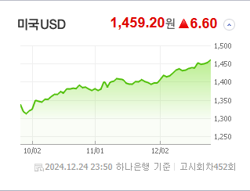
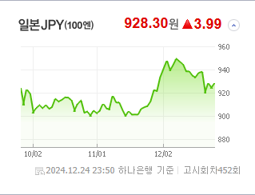
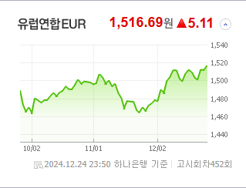
 |  |  | 2 |  | 187660 | 현대ADM | 1,716 | ↑ | 30% | ▶ | 종목별 전자공시 |  | 오늘의 리포트
 |  |  | 3 |  | 303030 | 지니틱스 | 1,133 | ↑ | 30% | ▶ | 파일명 | URL | 구분 | 개수
 |  |  | 4 |  | 466100 | 클로봇 | 7,850 | ▲ | 22% | ▶ |  | 결과 없음 | 시황정보 | 0
 |  |  | 5 |  | 069140 | 누리플랜 | 1,574 | ▲ | 19% | ▶ |  |  | 투자정보 | 0
 |  |  | 6 |  | 424960 | 스마트레이더시스템 | 12,230 | ▲ | 19% | ▶ |  |  | 종목분석 | 0
WIT | 유가 | 금 | 7 |  | 206560 | 덱스터 | 10,190 | ▲ | 18% | ▶ |  |  | 산업분석 | 0
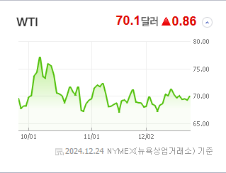
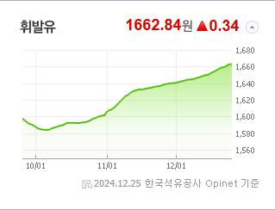
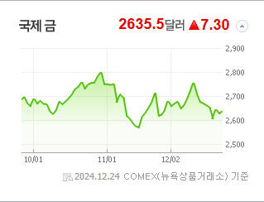
 |  |  | 8 |  | 100590 | 머큐리 | 4,210 | ▲ | 17% | ▶ |  |  | 경제분석 | 0
 |  |  | 9 |  | 065660 | 안트로젠 | 18,290 | ▲ | 17% | ▶ |  |  | 경제전망리포트
 |  |  | 10 |  | 348340 | 뉴로메카 | 26,450 | ▲ | 16% | ▶ |  |  | 2024년 11월 경제전망보고서(Indigo Book)_FFFFF.pdf

 | 전일대비
생물공학 | 3.65%
비철금속 | 2.39%
건강관리업체및서비스 | 1.87%
인터넷과카탈로그소매 | 1.53%
부동산 | 1.34%
포장재 | 1.32%
교육서비스 | 1.08%
해운사 | 1.04%
도로와철도운송 | 0.99%
반도체와반도체장비 | 0.95%
다각화된통신서비스 | 0.85%
기계 | 0.69%
종이와목재 | 0.65%
건강관리기술 | 0.64%
식품 | 0.56%
항공사 | 0.56%
화장품 | 0.44%
운송인프라 | 0.34%
에너지장비및서비스 | 0.33%
디스플레이장비및부품 | 0.33%
상업서비스와공급품 | 0.31%
건강관리장비와용품 | 0.28%
가스유틸리티 | 0.28%
레저용장비와제품 | 0.26%
문구류 | 0.23%
가정용기기와용품 | 0.23%
무선통신서비스 | 0.20%
 | 업종별시세 |  | 주요 뉴스 |  |  |  |  |  |  |  | 종목별 이슈
 |  |  | 출처 |  | 제목 |  |  |  |  | URL | 제목 |  | URL | 종목명
 |  |  | 비즈워치 |  | 한달 남은 고려아연 임시주총...최윤범 '노림수'와 MBK '경우의수' |  |  |  |  | ▶ | 증권가, 상장사 10곳 중 6곳 목표가 줄하향 |  | ▶ | 이수페타시스
 |  |  | 머니S |  | 테라' 권도형, 미국 송환 가능성 유력… 유럽 몬테네그로 헌법소원 기각 |  |  |  |  | ▶ | 한때 1460원 위협, 환율 크리스마스 이브의 난 |  | ▶ | 파인테크닉스
 |  |  | 한국경제 |  | "아처와 앤두릴, 요즘 잘나가는 美 방산 스타트업들의 협업"[마켓칼럼] |  |  |  |  | ▶
 |  |  | 한국경제 |  | "AI 반도체 수요 급증…엔비디아 올라탄 SK하이닉스가 간다" [2025 재테크] |  |  |  |  | ▶
 |  |  | 한국경제TV |  | 반도체·화장품도 '주춤'...상장사 63% 목표주가 하향 |  |  |  |  | ▶
 |  |  | 아시아경제 |  | 성탄절 하루 앞두고 일제 상승…빅테크 강세[뉴욕증시] |  |  |  |  | ▶
 |  |  | 헤럴드경제 |  | 어피니티-신창재 회장 분쟁 마무리 수순, 교보생명 IPO 재도전할까[투자360] |  |  |  |  | ▶
 |  |  | 한국경제 |  | 마동석 내세우더니…"1억 넣었으면 8000만원 벌었다" [윤현주의 主食이 주식] |  |  |  |  | ▶
 |  |  | 헤럴드경제 |  | “런닝맨 보려고 OOO 사용했는데”…SBS, 디즈니 이어 넷플과 몸 키우자 주가 역풍 맞은 토종OTT [투자360] |  |  |  |  | ▶
 |  |  | 데일리안 |  | 수출株, 환율 초강세 속 수혜 차별화…트럼프 변수도 상존 |  |  |  |  | ▶
 |  |  | 데일리안 |  | IPO 리스크 부상에 관리 임원 교체로 대응한 증권사 |  |  |  |  | ▶
 |  |  | 연합뉴스 |  | 막오른 '세상 만물 투자' 토큰증권…내년 본격 궤도 오르나 |  |  |  |  | ▶
 |  |  | 머니투데이 |  | 주가 오르다 '뚝', 오르다 또 '뚝'…외인 담아도 박스권 '뱅뱅' 네이버 |  |  |  |  | ▶
 |  |  | 아시아경제 |  | "코카콜라·펩시 먹지마" 우려...미 음료단체 로비전 분주 |  |  |  |  | ▶
 |  |  | 이데일리 |  | "금리, 더 낮아지긴 어렵겠지?" 상업용부동산 업계 '고민' |  |  |  |  | ▶
 |  |  | 뉴스1 |  | 만년 소외주' 금융株의 부활, 밸류업 타고 날았다[2024 핫종목 결산]③ |  |  |  |  | ▶
 |  |  | 조선비즈 |  | “가상자산 ‘테더’, 정부 개입 없는 실제 환율은 1500원대라고 알려준다고?” |  |  |  |  | ▶
 |  |  | 조선비즈 |  | “정용진의 No Brand아니고 ‘NOBLAND’입니다”... 매번 나오는 ‘사명 혼동’ 주의보 |  |  |  |  | ▶
 |  |  | 파이낸셜뉴스 |  | 증시 '찬바람'에 연말 배당株 '이 종목' 주목해볼까 |  |  |  |  | ▶
 |  |  | 헤럴드경제 |  | 올림픽 금메달리스트 “코인 탓 전재산 잃고 태릉 떠나”…‘한때 -15%’ 비트코인 약세에 알트코인 향방은? [투자360] |  |  |  |  | ▶

